Wariant 1
Zakres wąsów to wartość max i min
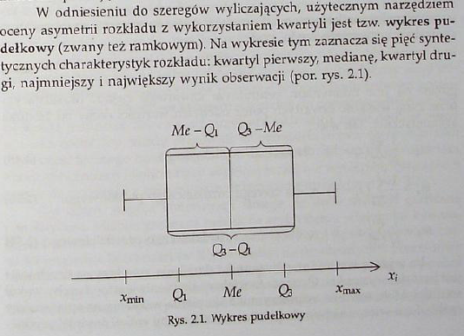
Czas pracy |  | Czas pracy
30.1 | min | 23.6
40.6 | 1 kwartyl | 27.5
31.4 | 2 kwartyl | 29.5
30.3 | 3 kwartyl | 32.2
27.8 | max | 53.3
26.2
29.0
27.6 | Dane do wykresu
30.7 |  | Czas pracy
30.3 | Seria 1 | 23.6
28.5 | Seria 2 | 3.8
29.3 | Seria 3 | 2.0
28.1 | Seria 4 | 2.7
25.6 | Seria 5 | 21.2
41.6
31.7
40.6
26.8
29.4
25.8
35.2
25.3
35.5
35.8
31.1
32.1
30.6
31.1
35.2
29.8
28.7
28.7
32.2
29.0
28.5
42.2
34.1
32.4
26.1
36.7
27.6
28.0
31.6
28.6
24.5
26.8
29.0
30.8
27.2
28.5
53.3
29.1
27.0
33.5
28.1
30.1
33.4
31.4
26.3
26.8
29.2
28.0
34.3
30.0
25.5
29.1
27.2
32.8
27.5
32.8
27.7
33.2
32.2
30.4
28.6
26.7
31.6
25.6
35.9
26.0
28.8
29.1
31.0
28.3
26.9
27.5
39.7
26.4
26.4
29.5
26.7
30.6
39.3
30.4
29.2
33.9
27.0
28.0
27.8
31.2
29.8
29.2
30.1
28.8
28.1
34.4
29.4
31.4
30.1
30.6
26.6
33.1
30.5
28.0
26.3
28.5
29.0
25.7
33.1
27.7
27.5
28.2
30.4
35.6
35.0
33.5
29.4
29.9
29.2
31.0
29.3
27.4
30.8
27.1
25.7
25.5
27.0
32.5
27.2
33.1
31.9
28.9
32.0
39.5
32.5
24.0
28.8
31.0
34.7
37.2
30.1
26.6
31.9
27.6
31.0
39.8
32.6
30.0
26.3
28.0
28.2
31.1
30.1
39.0
31.3
23.9
26.7
32.0
29.8
25.9
26.8
26.0
25.9
33.1
31.6
34.8
29.0
27.6
32.3
26.0
28.5
23.6
28.5
29.0
30.0
24.9
30.5
26.3
36.8
28.5
27.3
26.7
27.7
27.1
34.3
43.7
31.1
30.5
27.3
28.1
26.0
24.0
37.6
33.5
38.2
32.5
31.2
25.5
33.5
28.2
28.8
27.4
32.1
32.0
25.4
29.6
30.5
33.8
27.8
30.5
34.9
25.6
28.2
29.7
33.0
25.2
29.3
29.3
30.4
35.3
30.1
29.6
37.5
31.3
32.9
27.3
50.7
30.2
26.5
27.8
26.2
38.7
29.8
28.2
29.3
34.5
30.3
28.8
24.9
26.3
35.1
34.2
29.8
31.0
25.8
37.6
27.3
29.5
31.3
25.1
33.9
32.5
34.6
32.3
34.0
28.9
26.5
24.2
29.0
39.3
31.6
35.7
26.0
27.5
37.2
29.7
26.5
28.4
35.0
26.8
29.2
29.7
48.7
33.3
32.3
33.2
25.7
30.7
41.1
27.8
31.8
27.7
28.2
26.5
28.1
30.3
26.8
28.4
27.2
25.3

Wariant 2
Wąsy mają długość półtorej wartości rozstępu ćwiartkowego
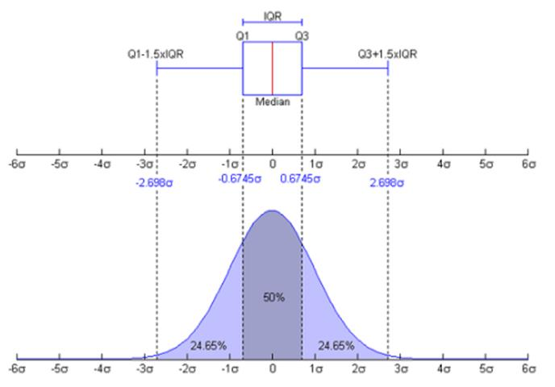
Czas pracy |  | Czas pracy
30.1 | 1kwartyl - (IQR*1,5) | 20.38
40.6 | 1 kwartyl | 27.46
31.4 | 2 kwartyl | 29.48
30.3 | 3 kwartyl | 32.19
27.8 | 3kwartyl + (IQR*1,5) | 39.27
26.2 | IQR= | 4.72
29.0
27.6 | Dane do wykresu
30.7 |  | Czas pracy
30.3 | Seria 1 | 20.4
28.5 | Seria 2 | 7.1
29.3 | Seria 3 | 2.0
28.1 | Seria 4 | 2.7
25.6 | Seria 5 | 7.1
41.6
31.7
40.6
26.8
29.4
25.8
35.2
25.3
35.5
35.8
31.1
32.1
30.6
31.1
35.2
29.8
28.7
28.7
32.2
29.0
28.5
42.2
34.1
32.4
26.1
36.7
27.6
28.0
31.6
28.6
24.5
26.8
29.0
30.8
27.2
28.5
53.3
29.1
27.0
33.5
28.1
30.1
33.4
31.4
26.3
26.8
29.2
28.0
34.3
30.0
25.5
29.1
27.2
32.8
27.5
32.8
27.7
33.2
32.2
30.4
28.6
26.7
31.6
25.6
35.9
26.0
28.8
29.1
31.0
28.3
26.9
27.5
39.7
26.4
26.4
29.5
26.7
30.6
39.3
30.4
29.2
33.9
27.0
28.0
27.8
31.2
29.8
29.2
30.1
28.8
28.1
34.4
29.4
31.4
30.1
30.6
26.6
33.1
30.5
28.0
26.3
28.5
29.0
25.7
33.1
27.7
27.5
28.2
30.4
35.6
35.0
33.5
29.4
29.9
29.2
31.0
29.3
27.4
30.8
27.1
25.7
25.5
27.0
32.5
27.2
33.1
31.9
28.9
32.0
39.5
32.5
24.0
28.8
31.0
34.7
37.2
30.1
26.6
31.9
27.6
31.0
39.8
32.6
30.0
26.3
28.0
28.2
31.1
30.1
39.0
31.3
23.9
26.7
32.0
29.8
25.9
26.8
26.0
25.9
33.1
31.6
34.8
29.0
27.6
32.3
26.0
28.5
23.6
28.5
29.0
30.0
24.9
30.5
26.3
36.8
28.5
27.3
26.7
27.7
27.1
34.3
43.7
31.1
30.5
27.3
28.1
26.0
24.0
37.6
33.5
38.2
32.5
31.2
25.5
33.5
28.2
28.8
27.4
32.1
32.0
25.4
29.6
30.5
33.8
27.8
30.5
34.9
25.6
28.2
29.7
33.0
25.2
29.3
29.3
30.4
35.3
30.1
29.6
37.5
31.3
32.9
27.3
50.7
30.2
26.5
27.8
26.2
38.7
29.8
28.2
29.3
34.5
30.3
28.8
24.9
26.3
35.1
34.2
29.8
31.0
25.8
37.6
27.3
29.5
31.3
25.1
33.9
32.5
34.6
32.3
34.0
28.9
26.5
24.2
29.0
39.3
31.6
35.7
26.0
27.5
37.2
29.7
26.5
28.4
35.0
26.8
29.2
29.7
48.7
33.3
32.3
33.2
25.7
30.7
41.1
27.8
31.8
27.7
28.2
26.5
28.1
30.3
26.8
28.4
27.2
25.3

